Solicitud gráfica
 | Asignatura: | Matemáticas |  |  | Fecha:
 | Grado: | 3
 | Título del tema: | Números hasta de seis cifras |  |  | ¿Cuaderno de estudio o recurso? | Recurso
 | Editor: | Andrea Constanza Perdomo Pedraza |  |  | Motor del recurso | M5A

 | Código guión o recurso: | MA_03_02_CO_REC220 | ← Para determinar este código, visite la hoja de Ayuda
 |  |  |  |  | ESPECIFICACIÓN DE ARCHIVOS A ENTREGAR
Núm. | Archivo Shutterstock o ruta en web | Imagen para: | Tipo | Formato | Nombre imagen SMALL | Tamaño imagen SMALL | Nombre imagen ZOOM | Tamaño imagen ZOOM | Descripción | Observaciones
IMG01 | 39303571 | Recurso M5A | Fotografía | Horizontal | MA_03_02_CO_REC220_IMG01.png | 286 x 286 px |  |  | Familia en cumpleaños
El costo de una tablet
es de $689.050 y de un computador $750.905
IMG02 | Ver indicaciones en la última columna 133353641 | Recurso M5A | Ilustración | Horizontal | MA_03_02_CO_REC220_IMG02.png | 286 x 286 px |  |  | Poner el texto y el globo | 
IMG03 | 170414927 | Recurso M5A | Ilustración | Horizontal | MA_03_02_CO_REC220_IMG03.png | 286 x 286 px |  |  | Poner el texto en el tablero | 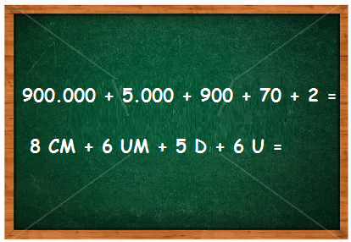
IMG04 | 212133868 | Recurso M5A | Ilustración | Horizontal | MA_03_02_CO_REC220_IMG04.png | 286 x 286 px |  |  | Poner los textos en la imagen | 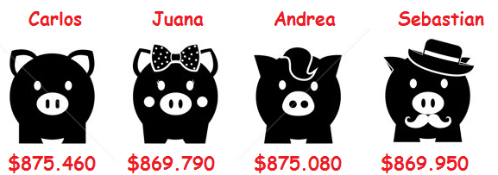
IMG05 | 238191226 | Recurso M5A | Ilustración | Horizontal | MA_03_02_CO_REC220_IMG05.png | 286 x 286 px |  |  | Poner los textos en la imagen | 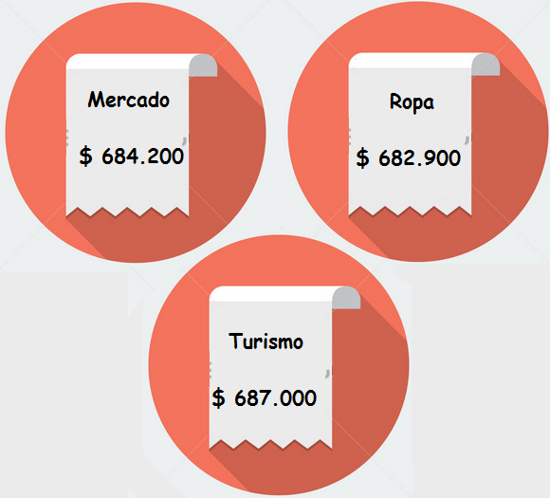
IMG06 | 208860643 | Recurso M5A | Ilustración | Horizontal | MA_03_02_CO_REC220_IMG06.png | 286 x 286 px |  |  | Poner los textos en la imagen | 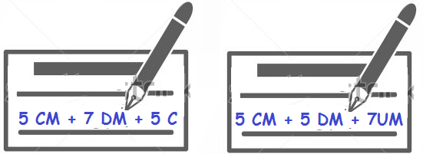
IMG07 | 208860643 | Recurso M5A | Ilustración | Horizontal | MA_03_02_CO_REC220_IMG07.png | 286 x 286 px |  |  | Es la misma imagen anterior
IMG08 | 144314587 | Recurso M5A | Fotografía | Horizontal | MA_03_02_CO_REC220_IMG08.png | 286 x 286 px |  |  | personas en fila
IMG09 | 130616876 | Recurso M5A | Fotografía | Horizontal | MA_03_02_CO_REC220_IMG09.png | 286 x 286 px |  |  | Carros llegando a la meta
IMG10 | 130616876 | Recurso M5A | Fotografía | Horizontal | MA_03_02_CO_REC220_IMG10.png | 286 x 286 px |  |  | Es la misma imagen anterior

